Sheet1
维修配件采购公示表
制表时间：2023.10.26
序号 | 设备信息 |  | 配件信息 |  |  | 备注
 | 设备名称 | 厂家 | 品名 | 规格型号/货号 | 数量
1 | / | / | 不锈钢输液吊杆（含滑车） | 可收缩（范围：80cm-120cm) Φ16mm | 4套
2 | / | / | 文件柜锁 | 长度16mm单开 | 25把 | 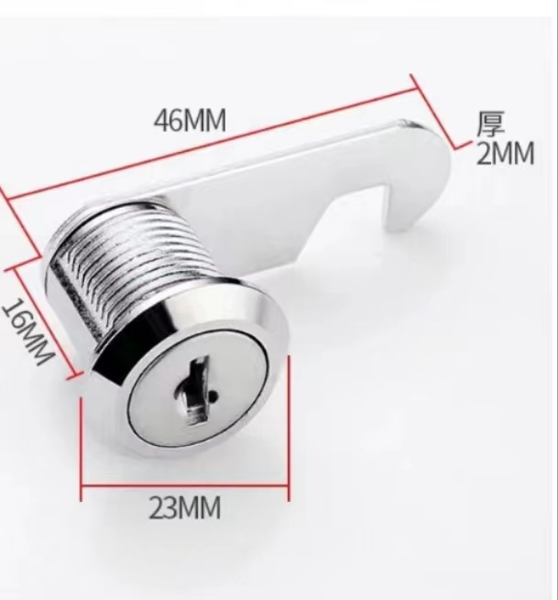
3 | 病床 | 江汉、富强、威高 | 护栏开关 | 通用 | 100个
4 | 病床 | 珠海伯轩 | 床尾挡板 | 900mm 淡蓝色 | 20块
5 | 陪护椅 | / | 丝杆万向轮 | 2寸脚轮 丝杆M10*25mm 材质性能：钢叉、聚氨酯、承重静音、耐磨 | 200个

